Дерево решений_7
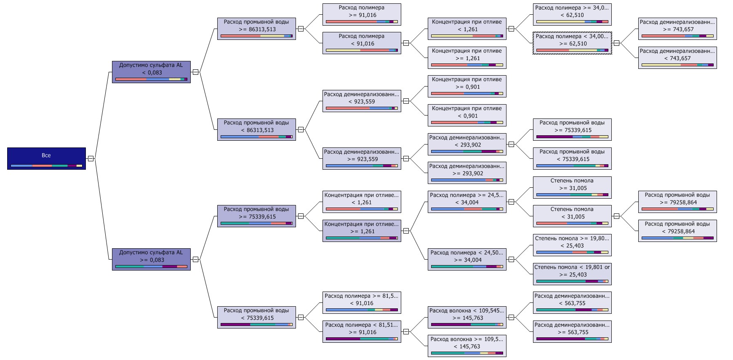
Классификация Загрязнение воды_15
Дерево решений
Загрязнение воды

Сеть зависимостей_7
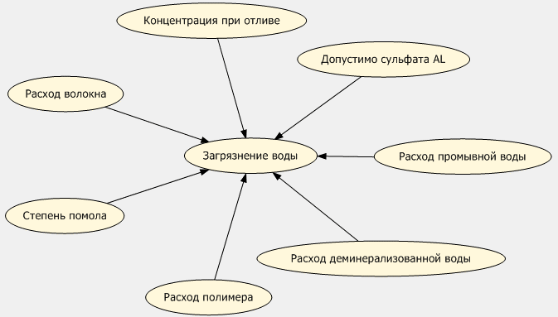
Классификация Загрязнение воды_15
Сеть зависимостей

Дерево решений_6
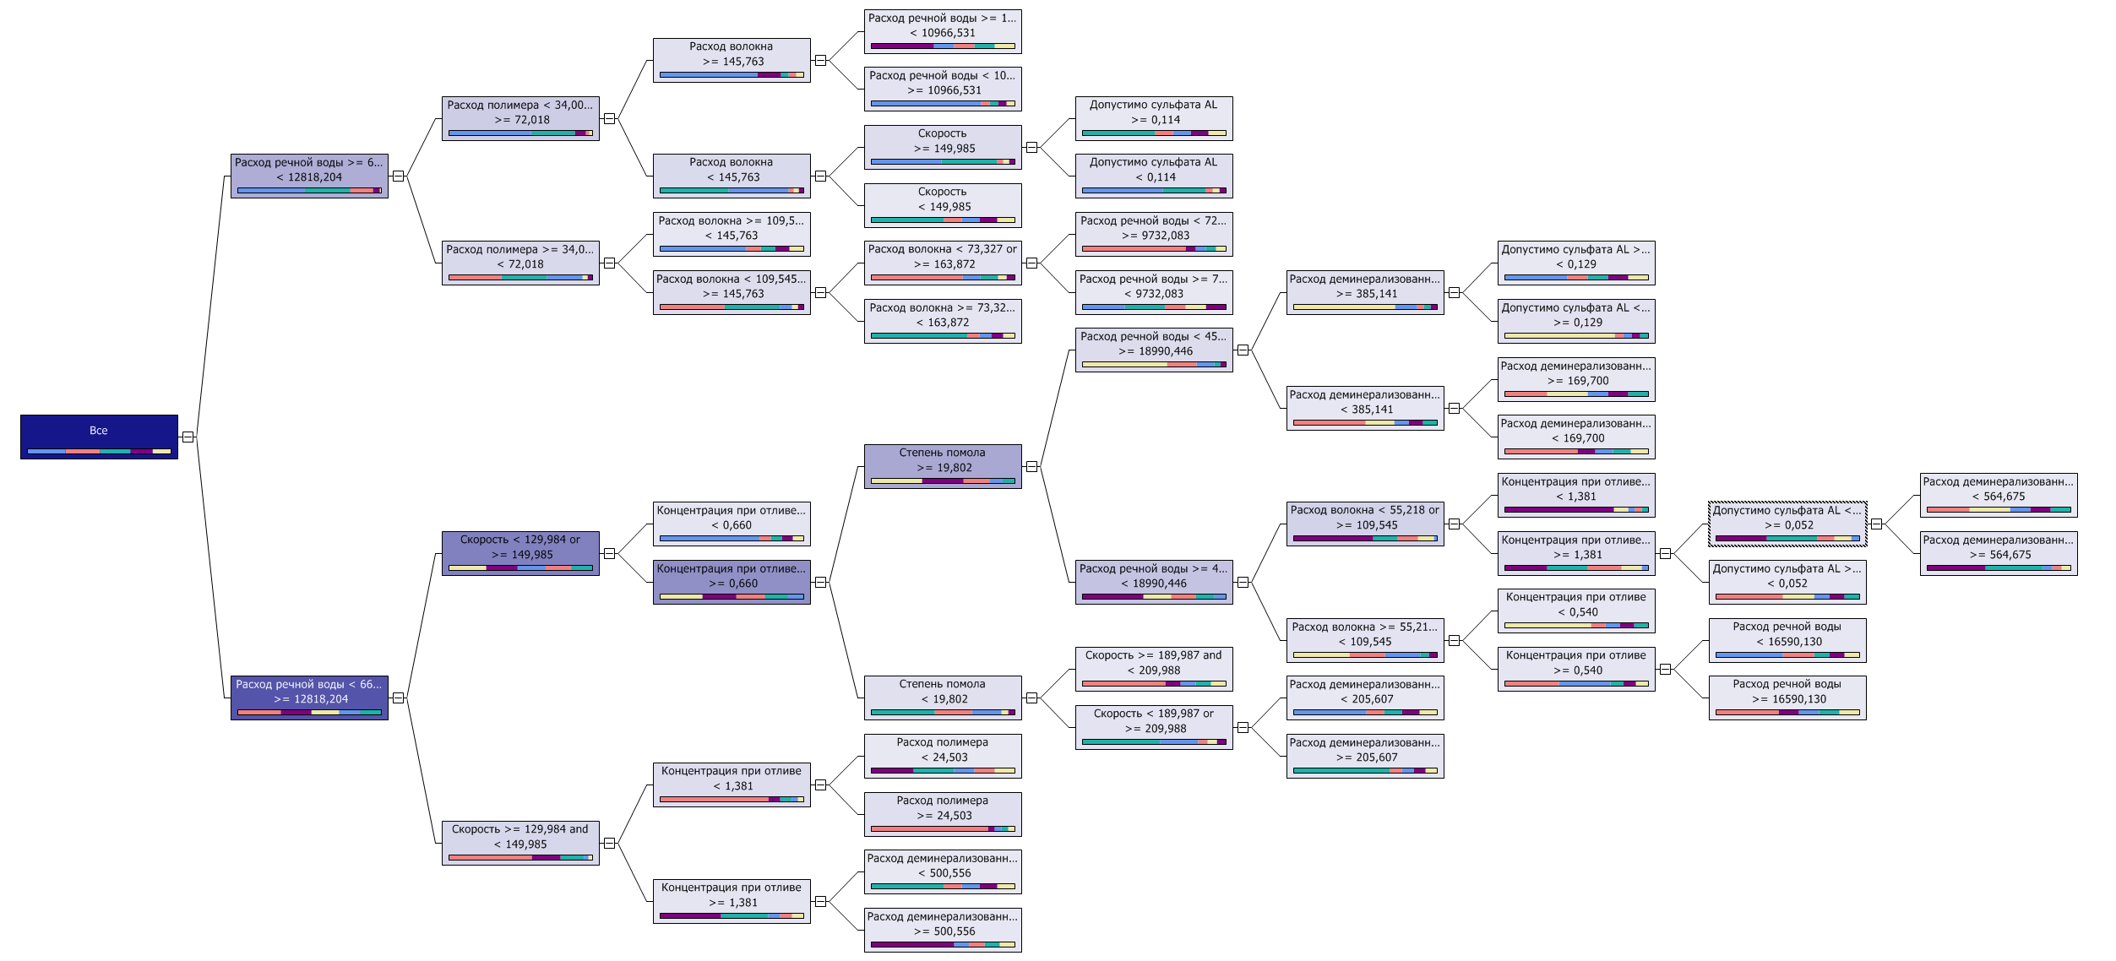
Классификация Расход промывной воды_1
Дерево решений
Расход промывной воды

Сеть зависимостей_6
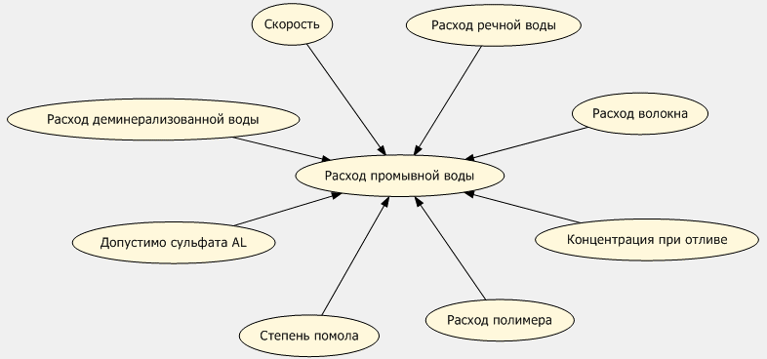
Классификация Расход промывной воды_1
Сеть зависимостей

Сеть зависимостей_5
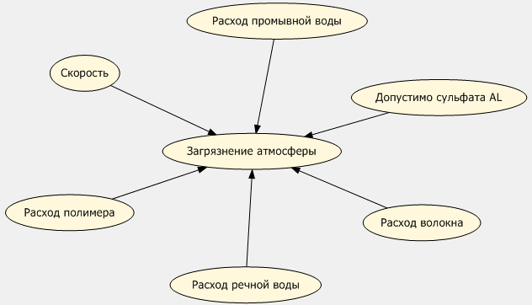
Классификация Загрязнение атмосферы_12
Сеть зависимостей

Дерево решений_3
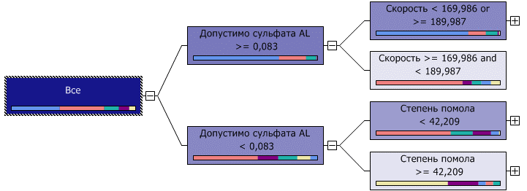
Классификация Влагопрочность_6
Дерево решений
Влагопрочность

Дерево решений_4
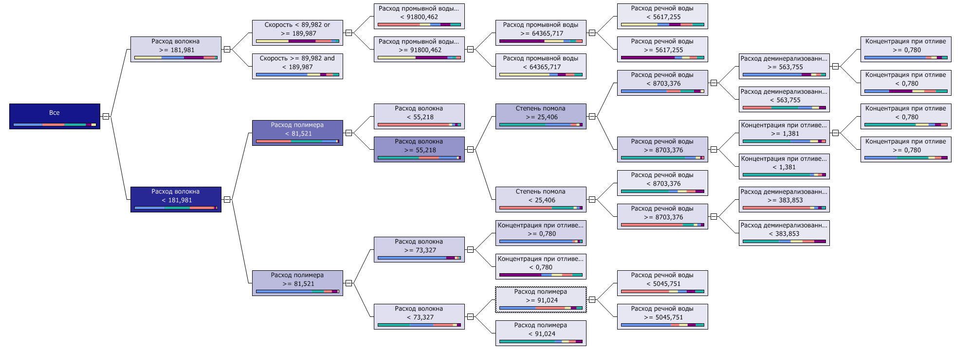
Классификация Затраты на производство_8
Дерево решений
Затраты на производство

Сеть зависимостей_4
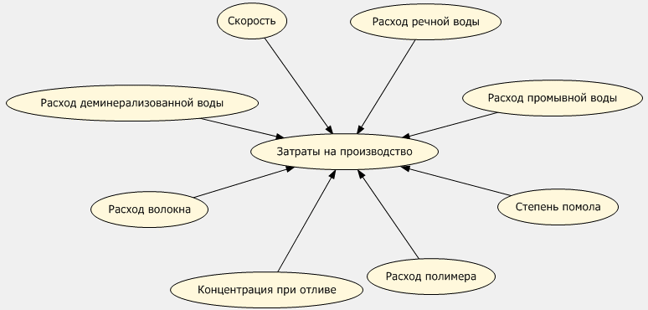
Классификация Затраты на производство_8
Сеть зависимостей

Сеть зависимостей_3
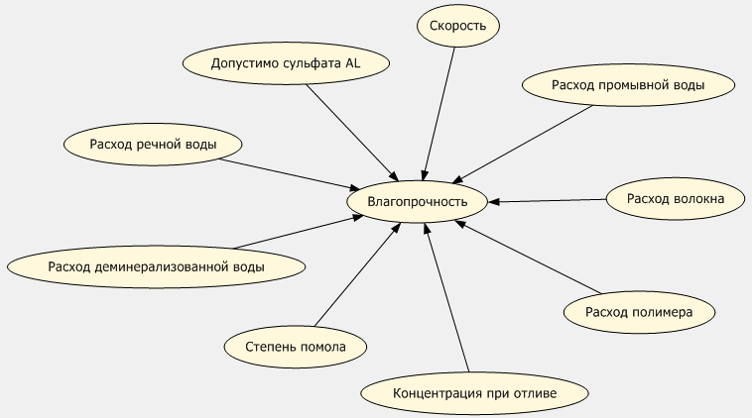
Классификация Влагопрочность_6
Сеть зависимостей

Сеть зависимостей_2
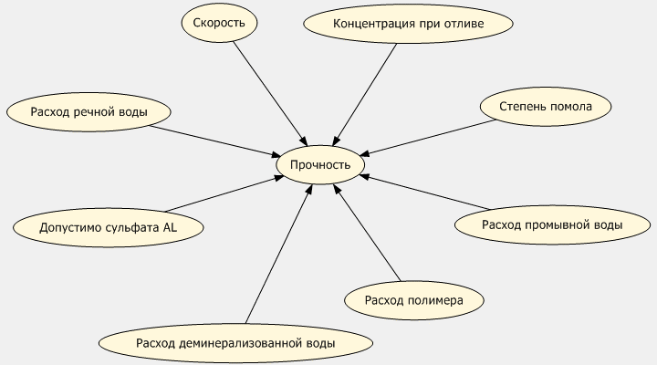
Классификация Прочность_16
Сеть зависимостей

Дерево решений_2
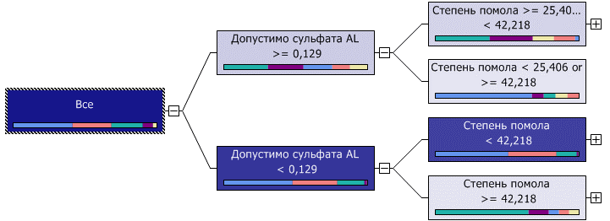
Классификация Прочность_16
Дерево решений
Прочность

Дерево решений_0
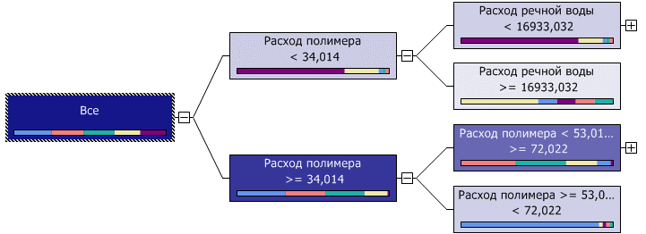
Классификация Загрязнение атмосферы_11
Дерево решений
Загрязнение атмосферы

Дерево решений
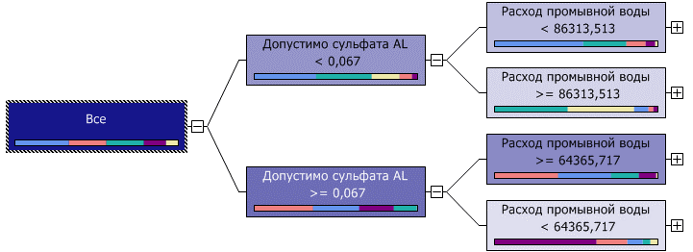
Классификация Загрязнение воды_14
Дерево решений
Загрязнение воды

Сеть зависимостей
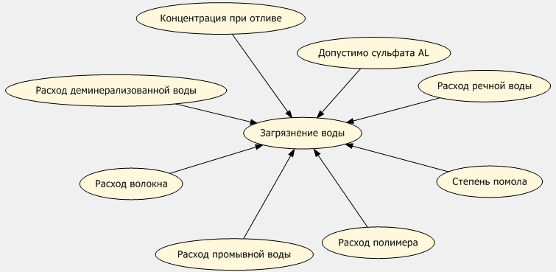
Классификация Загрязнение воды_14
Сеть зависимостей

Сеть зависимостей_1
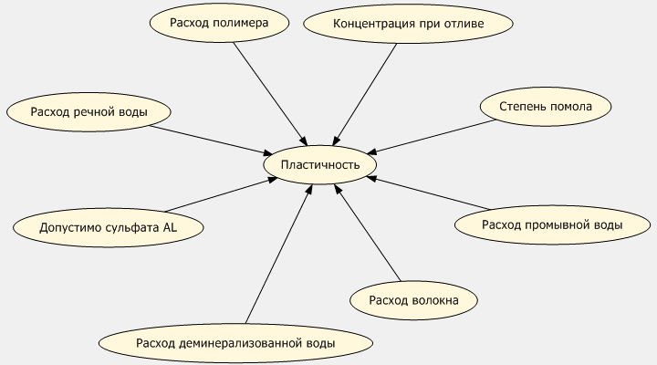
Классификация Пластичность_5
Сеть зависимостей

Дерево решений_1
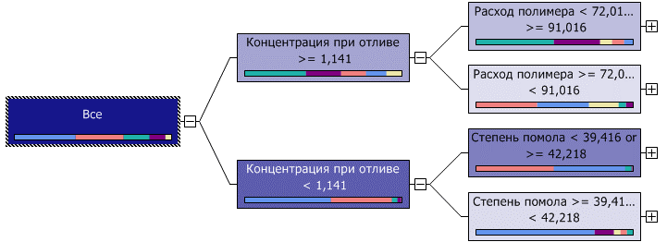
Классификация Пластичность_5
Дерево решений
Пластичность

